Investimentos
Planilha de Controle de Investimentos
Patrimônio Total
Resumo de Investimentos

R$ 134.566,99
 | Quantidade | Total | %
Renda Variável | 2,582.50 | R$ 33,885.90 | 25.18% |  | R$ 134,566.99
Ação | 575.00 | R$ 17,625.90 | 52.02%
Renda Variável
FIIs | - | R$ - | 0.00%
ETFs | - | R$ - | 0.00%
Renda Fixa
Cripto | 2,007.50 | R$ 16,260.00 | 47.98%

Contas
Movimentações
Renda Fixa | 139.00 | R$ 14,258.04 | 10.60% | Renda Variável | R$ 33,885.90
Tesouro Direto | 86.00 | R$ 9,195.21 | 64.49% | Renda Fixa | R$ 14,258.04
CDB | 14.00 | R$ 1,662.30 | 11.66% | Contas | R$ 86,423.05
Debêntures | 39.00 | R$ 3,400.53 | 23.85%
Letras de Crédito (LCI) | - | R$ - | 0.00%
Letras de Crédito (LCA) | - | R$ - | 0.00%
Fundo de Renda Fixa | - | R$ - | 0.00%

Contas |  | R$ 86,423.05 | 64.22%
Conta Corrente |  | R$ 83,323.05 | 96.41%
Poupança |  | R$ 3,100.00 | 3.59%

Renda Variável
RENDA VARIÁVEL
Ações, FIIs, ETFs e Cripto
 |  |  | RENDA VARIÁVEL - Ações, FIIs, ETFs e Cripto

Total de Ativos
8
Posição Atual
R$ 33.885,90
Lucro/Prejuízo Atual
R$ 5.758,79

Resumo dos Ativos
 | Posição Atual | Lucro/Prejuízo
BBAS3 | R$450.00 | R$129.90
BRAP4 | R$8,470.00 | R$(592.00)
CESP6 | R$3,105.00 | R$204.00
CPLE6 | R$3,584.90 | R$7.35
MYPK3 | R$2,016.00 | R$(736.40)
BTC | R$2,400.00 | R$242.03
XRP | R$3,960.00 | R$1,310.00
ETH | R$9,900.00 | R$5,193.91

Total | R$ 33,885.90 | 100.00%
Ação | R$ 17,625.90 | 52.02%
FIIs | R$ - | 0.00%
ETFs | R$ - | 0.00%
Cripto | R$ 16,260.00 | 47.98%

 | Alocação

 |  |  | Ativo | Produto | Compra/Venda | Corretora/Banco | Data | Quantidade | Preço | Valor Movimentado | Tarifas | Valor líquido | Ativo | Preço Atual
 |  |  | ITSA3 | Ação | C | BANCO BTG PACTUAL | 2019-09-15 | 2000 | R$ 10.64 | R$ 21,280.00 | R$ 2.00 | R$ 21,282.00 | ITSA3 | R$ 12.50
 |  |  | BBAS3 | Ação | C | BANCO BTG PACTUAL | 2019-09-15 | 100 | R$ 31.99 | R$ 3,199.00 | R$ 2.00 | R$ 3,201.00 | BBAS3 | R$ 45.00
 |  |  | BRAP4 | Ação | C | BANCO BTG PACTUAL | 2019-09-15 | 200 | R$ 45.30 | R$ 9,060.00 | R$ 2.00 | R$ 9,062.00 | BRAP4 | R$ 42.35
 |  |  | CESP6 | Ação | C | BANCO BTG PACTUAL | 2019-09-15 | 100 | R$ 28.99 | R$ 2,899.00 | R$ 2.00 | R$ 2,901.00 | CESP6 | R$ 31.05
 |  |  | CPLE6 | Ação | C | BANCO BTG PACTUAL | 2019-09-15 | 55 | R$ 65.01 | R$ 3,575.55 | R$ 2.00 | R$ 3,577.55 | CPLE6 | R$ 65.18
 |  |  | MYPK3 | Ação | C | BANCO BTG PACTUAL | 2019-09-15 | 300 | R$ 13.10 | R$ 3,930.00 | R$ 2.00 | R$ 3,932.00 | MYPK3 | R$ 9.60
 |  |  | ITSA3 | Ação | V | BANCO BTG PACTUAL | 2020-09-24 | 1000 | R$ 12.50 | R$ 12,500.00 | R$ 2.00 | R$ 12,498.00 | BTC | R$ 800.00
 |  |  | MYPK3 | Ação | V | BANCO BTG PACTUAL | 2020-09-24 | 90 | R$ 2.30 | R$ 207.00 | R$ 2.00 | R$ 205.00 | XRP | R$ 1.98
 |  |  | BTC | Cripto | C | BANCO BTG PACTUAL | 2020-01-14 | 3 | R$ 715.99 | R$ 2,147.97 | R$ 10.00 | R$ 2,157.97 | ETH | R$ 2,200.00
 |  |  | XRP | Cripto | C | BANCO DO BRASIL | 2020-01-14 | 2000 | R$ 1.32 | R$ 2,640.00 | R$ 10.00 | R$ 2,650.00
 |  |  | ETH | Cripto | C | BANCO DO BRASIL | 2020-04-23 | 5.5 | R$ 1,043.98 | R$ 5,741.89 | R$ 10.00 | R$ 5,751.89
 |  |  | BBAS3 | Ação | V | BANCO BTG PACTUAL | 2019-09-15 | 90 | R$ 100.00 | R$ 9,000.00 | R$ 10.00 | R$ 8,990.00
 |  |  | ETH | Cripto | V | BANCO DO BRASIL | 2020-09-22 | 1 | R$ 2,200.00 | R$ 2,200.00 | R$ 2.75 | R$ 2,197.25
 |  |  | ITSA3 | Ação | V | BANCO BTG PACTUAL | 2020-09-26 | 1000 | R$ 13.50 | R$ 13,500.00 | R$ 2.50 | R$ 13,497.50

Renda Fixa
RENDA FIXA
CDB, LCI, LCA, Tesouro Direto, Fundos, Debêntures
 |  |  | RENDA FIXA - CDB, LCI, LCA, Tesouro Direto, Fundo de Renda Fixa, Debêntures, CRA

Total de Ativos
10
Posição Atual
R$ 14.258,04
Lucro/Prejuízo Atual
R$ 193,14

Resumo dos Produtos
 | Ativo | Lucro/Prejuízo
Tesouro IPCA+ - VCTO 14/05/2029 | R$3,093.65 | R$31.15
Tesouro IPCA+ - VCTO 06/01/2029 | R$1,656.64 | R$20.14
Tesouro Pré-fixado - VCTO 20/09/2030 | R$1,859.19 | R$39.69
Tesouro Selic - VCTO 14/07/2030 | R$1,558.27 | R$15.77
Tesouro Selic - VCTO 12/05/2030 | R$1,027.46 | R$16.96
CDB Pós-fixado BANCO ITAU BBA VCTO 08/10/2022 | R$470.49 | R$12.69
CDB Pré-fixado BANCO BRADESCO BBI VCTO 05/04/2023 | R$1,191.80 | R$8.00
Debêntures LIGHT SERVIÇOS DE ELETRICIDADE S/A VCTO 02/09/2024 | R$729.31 | R$10.81
Debêntures ENEVA S/A VCTO 21/05/2023 | R$1,169.26 | R$16.16
Debêntures ENERGISA S/A VCTO 10/01/2024 | R$1,501.96 | R$21.76

Total | R$ 14,258.04 | 100.00%
Tesouro Direto | R$ 9,195.21 | 64.49%
CDB | R$ 1,662.30 | 11.66%
Debêntures | R$ 3,400.53 | 23.85%
LCI | R$ - | 0.00%
LCA | R$ - | 0.00%
Fundo | R$ - | 0.00%

 | Alocação

 |  |  | Data | Aporte/Resgate | Produto | Emissor | Corretora/Banco | Data de Vencimento | Ativo | Quantidade | Preço | Valor Movimentado | Taxas | Valor Líquido | Produto | Preço Atual
 |  |  | 2017-09-17 | A | CDB Pré-fixado | BANCO ITAU BBA | BANCO BTG PACTUAL | 2020-06-23 | CDB Pré-fixado BANCO ITAU BBA VCTO 23/06/2020 | 24 | R$ 112.00 | R$ 2,688.00 | R$ 1.80 | R$ 2,689.80 | CDB Pré-fixado BANCO ITAU BBA VCTO 23/06/2020 | R$ 126.26
 |  |  | 2017-09-17 | A | LCI Pré-fixado | BANCO ITAU BBA | BANCO BTG PACTUAL | 2020-09-12 | LCI Pré-fixado BANCO ITAU BBA VCTO 12/09/2020 | 6 | R$ 194.00 | R$ 1,164.00 | R$ 3.90 | R$ 1,167.90 | LCI Pré-fixado BANCO ITAU BBA VCTO 12/09/2020 | R$ 204.50
 |  |  | 2018-09-15 | A | Tesouro Pré-fixado | - | BANCO BTG PACTUAL | 2020-09-26 | Tesouro Pré-fixado - VCTO 26/09/2020 | 16 | R$ 34.00 | R$ 544.00 | R$ 2.50 | R$ 546.50 | Tesouro Pré-fixado - VCTO 26/09/2020 | R$ 42.35
 |  |  | 2019-09-15 | A | Tesouro IPCA+ | - | BANCO BTG PACTUAL | 2029-05-14 | Tesouro IPCA+ - VCTO 14/05/2029 | 18 | R$ 170.00 | R$ 3,060.00 | R$ 2.50 | R$ 3,062.50 | Tesouro IPCA+ - VCTO 14/05/2029 | R$ 171.87
 |  |  | 2019-09-15 | A | Tesouro IPCA+ | - | BANCO BTG PACTUAL | 2029-01-06 | Tesouro IPCA+ - VCTO 06/01/2029 | 19 | R$ 86.00 | R$ 1,634.00 | R$ 2.50 | R$ 1,636.50 | Tesouro IPCA+ - VCTO 06/01/2029 | R$ 87.19
 |  |  | 2019-09-15 | A | Tesouro Pré-fixado | - | BANCO BTG PACTUAL | 2030-09-20 | Tesouro Pré-fixado - VCTO 20/09/2030 | 23 | R$ 79.00 | R$ 1,817.00 | R$ 2.50 | R$ 1,819.50 | Tesouro Pré-fixado - VCTO 20/09/2030 | R$ 80.83
 |  |  | 2019-09-15 | A | Tesouro Selic | - | BANCO BTG PACTUAL | 2030-07-14 | Tesouro Selic - VCTO 14/07/2030 | 14 | R$ 110.00 | R$ 1,540.00 | R$ 2.50 | R$ 1,542.50 | Tesouro Selic - VCTO 14/07/2030 | R$ 111.30
 |  |  | 2019-09-15 | A | Tesouro Selic | - | BANCO DO BRASIL | 2030-05-12 | Tesouro Selic - VCTO 12/05/2030 | 12 | R$ 84.00 | R$ 1,008.00 | R$ 2.50 | R$ 1,010.50 | Tesouro Selic - VCTO 12/05/2030 | R$ 85.62
 |  |  | 2019-09-16 | A | CDB Pós-fixado | BANCO ITAU BBA | BANCO DO BRASIL | 2022-10-08 | CDB Pós-fixado BANCO ITAU BBA VCTO 08/10/2022 | 8 | R$ 57.00 | R$ 456.00 | R$ 1.80 | R$ 457.80 | CDB Pós-fixado BANCO ITAU BBA VCTO 08/10/2022 | R$ 58.81
 |  |  | 2020-04-01 | A | CDB Pré-fixado | BANCO BRADESCO BBI | BANCO DO BRASIL | 2023-04-05 | CDB Pré-fixado BANCO BRADESCO BBI VCTO 05/04/2023 | 6 | R$ 197.00 | R$ 1,182.00 | R$ 1.80 | R$ 1,183.80 | CDB Pré-fixado BANCO BRADESCO BBI VCTO 05/04/2023 | R$ 198.63
 |  |  | 2020-04-23 | A | Debêntures | LIGHT SERVIÇOS DE ELETRICIDADE S/A | BANCO DO BRASIL | 2024-09-02 | Debêntures LIGHT SERVIÇOS DE ELETRICIDADE S/A VCTO 02/09/2024 | 11 | R$ 65.00 | R$ 715.00 | R$ 3.50 | R$ 718.50 | Debêntures LIGHT SERVIÇOS DE ELETRICIDADE S/A VCTO 02/09/2024 | R$ 66.30
 |  |  | 2020-09-25 | A | Debêntures | ENEVA S/A | BANCO BTG PACTUAL | 2023-05-21 | Debêntures ENEVA S/A VCTO 21/05/2023 | 10 | R$ 115.00 | R$ 1,150.00 | R$ 3.10 | R$ 1,153.10 | Debêntures ENEVA S/A VCTO 21/05/2023 | R$ 116.93
 |  |  | 2020-09-25 | A | Debêntures | ENERGISA S/A | BANCO DO BRASIL | 2024-01-10 | Debêntures ENERGISA S/A VCTO 10/01/2024 | 18 | R$ 82.00 | R$ 1,476.00 | R$ 4.20 | R$ 1,480.20 | Debêntures ENERGISA S/A VCTO 10/01/2024 | R$ 83.44
 |  |  | 2020-06-23 | R | CDB Pré-fixado | BANCO ITAU BBA | BANCO BTG PACTUAL | 2020-06-23 | CDB Pré-fixado BANCO ITAU BBA VCTO 23/06/2020 | 24 | R$ 150.00 | R$ 3,600.00 | R$ 1.10 | R$ 3,598.90
 |  |  | 2020-09-12 | R | LCI Pré-fixado | BANCO ITAU BBA | BANCO BTG PACTUAL | 2020-09-12 | LCI Pré-fixado BANCO ITAU BBA VCTO 12/09/2020 | 6 | R$ 245.00 | R$ 1,470.00 | R$ 2.10 | R$ 1,467.90
 |  |  | 2020-09-26 | R | Tesouro Pré-fixado | - | BANCO BTG PACTUAL | 2020-09-26 | Tesouro Pré-fixado - VCTO 26/09/2020 | 16 | R$ 71.00 | R$ 1,136.00 | R$ 2.00 | R$ 1,134.00

Instruções
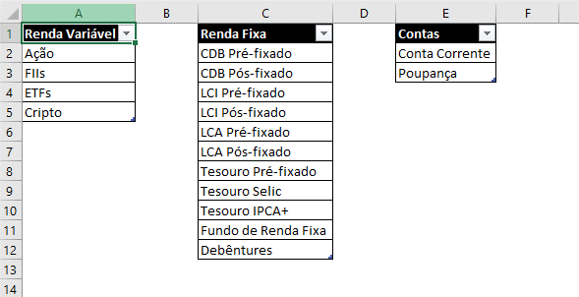
Instruções

Aba Investimentos
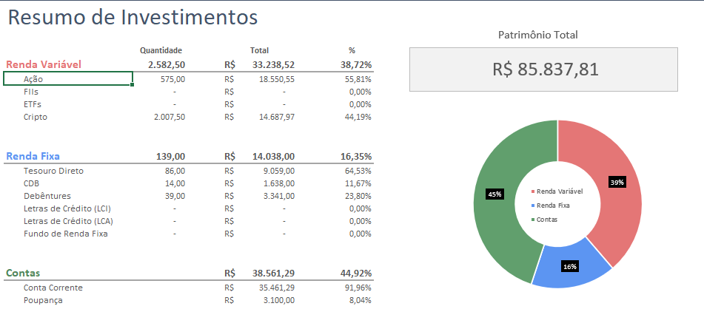
A aba de investimentos é a aba principal com o resultados das quantidades de ativos compradas e a posição atual em cada investimento. Esta aba é dividida em:
1) Renda Variável, resumindo os resultados para investimentos como: Ações, FIIs, ETFs e Criptos.
2) Renda Fixa, resumindo os resultados para todos os investimentos de Renda Fixa da sua carteira (Tesouro, CDB, Debêntures, LCI, LCA, etc.)
3) Contas, que abrange contas como corrente e poupança. Se desejado, você pode incluir outras contas no seu controle.

Aba Renda Variável
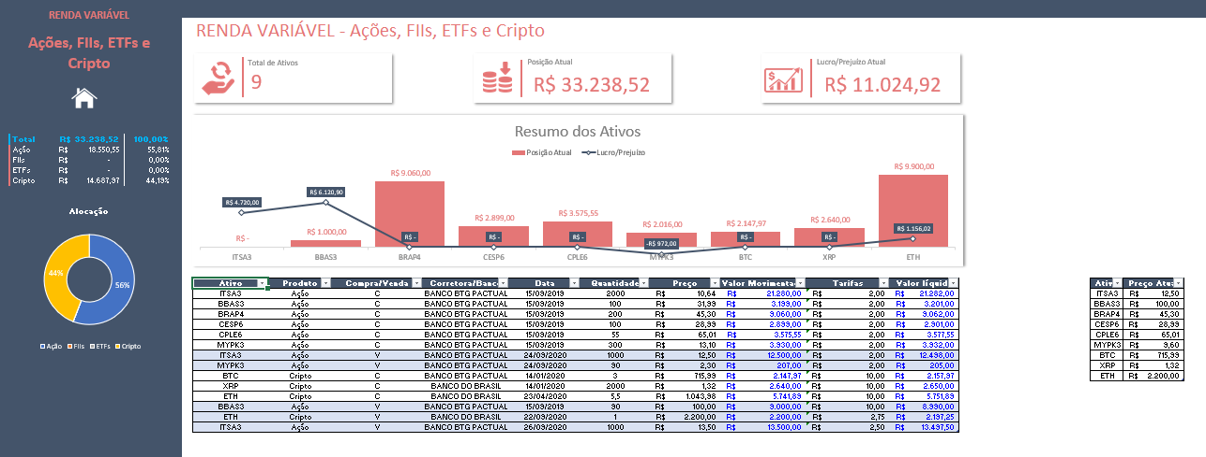
Na aba de Renda Variável registramos todas as movimentações de renda variável, desde o nome do ativo até as tarifas associadas a cada movimentação. Nesta planilha, temos 4 produtos possíveis: Ações, FIIs, ETFs e Cripto. Você pode escolher na coluna de Produto aquele desejado, através de uma validação de dados.
Você também pode adicionar outros produtos na aba de Cadastro e as novas opções são adicionadas automaticamente na lista de opções de produtos.

Do lado esquerdo, é possível visualizar um resumo da posição atual de cada um dos investimentos agrupados por produtos, e a respectiva participação % em relação ao total em carteira.
Também é possível visualizar um gráfico de rosca resumindo a alocação de cada investimento em carteira.
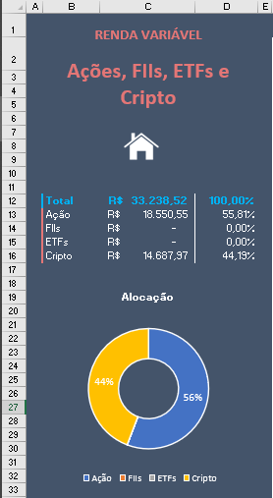

A parte superior da aba resume o Total de Ativos, Posição Atual e Lucro/Prejuízo em todas as operações.
Já o gráfico mais abaixo resume, para cada ativo, qual é a posição atual de cada um, e o respectivo lucro/prejuízo. O gráfico é 100% dinâmico, e conforme você adiciona ou remove algum ativo da sua carteira, ele se adequa para mostrar apenas os ativos atuais.

A tabela abaixo do gráfico é onde são registrados todas as movimentações dos ativos, tanto Compra quanto Venda. Além disso, é importante manter atualizada uma tabela de Preço Atual dos ativos, logo a direita da tabela principal. Como cada ativo sofrerá variações em seus respectivos preços, é muito importante registrar o preço atual de cada um deles, para que seja possível o cálculo tanto da posição de cada ativo quanto do lucro/prejuízo associados. O preenchimento desta tabela deve ser manual, a cada acréscimo de um novo ativo em carteira.

Aba Renda Fixa

A aba Renda Fixa é muito semelhante com a de Renda Variável. Todas as instruções dadas anteriormente valem também para esta aba aqui, desde o resumo de ativos de renda fixa do lado esquerdo da tela, até a atualização manual do preço atual de cada ativo logo à direita da tabela de movimentações, destacada na imagem abaixo.
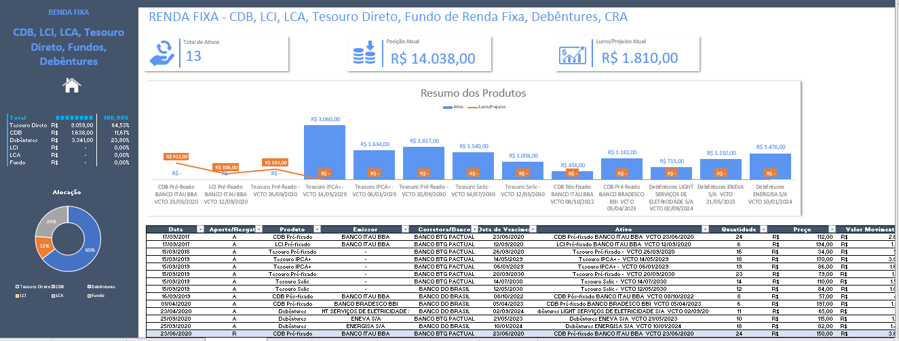

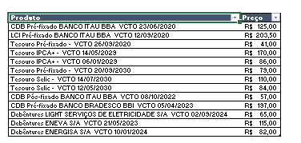

Aba Contas

Na aba Contas é onde temos um resumo do saldo em conta, dadas as movimentações feitas na carteira de investimentos. Para que esta aba funcione corretamente, é importante que todas as movimentações registradas nas abas de Renda Fixa e Renda Variável sejam também refletidas na aba Mov Contas. A partir desta, temos o saldo das contas cadastradas nesta aba.

Aba Mov Contas

A aba Mov Contas deve conter todas as movimentações feitas, tanto em termos de aportes quanto resgates. Sempre que o movimento for uma compra/aporte de um ativo, este valor deve ser registrado com o sinal negativo nesta tabela, pois se trata de uma saída sob o ponto de vista da Conta que você possui.
Caso a movimentação se trate de uma venda/resgate de um ativo, significa que aquele valor vai voltar para a sua conta, então deve ser registrado com o sinal positivo.
Esta aba pode ser considerada uma ligação entre esta planilha de controle de investimentos e a planilha de controle financeiro pessoal. Portanto, você poderia utilizar as duas em conjunto para o seu controle financeiro.
Nesta tabela também é possível adicionar os seus proventos (positivos, pois se tratam de uma entrada em conta) e para detalhar um pouco melhor a origem daquele provento, é possível preencher a coluna de Observação. Esta coluna vale para detalhar qualquer investimento, a seu critério.
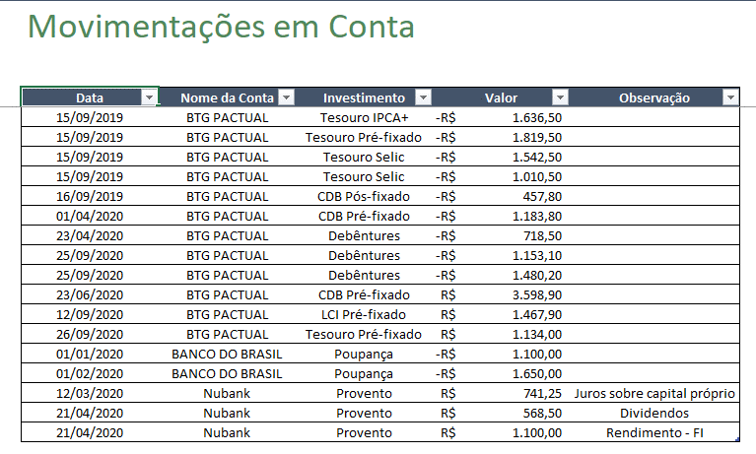

Aba Cadastro

Nesta aba você irá cadastrar quais tipos de produtos de renda fixa e variável que deseja incluir/retirar de sua carteira, elém das possíveis contas que você pod ter na aba de Contas.

